작성양식
■ 중대위험공사 안전작업허가서 |  |  |  | ■ 위험성평가표 (서명지 첨부 필수)
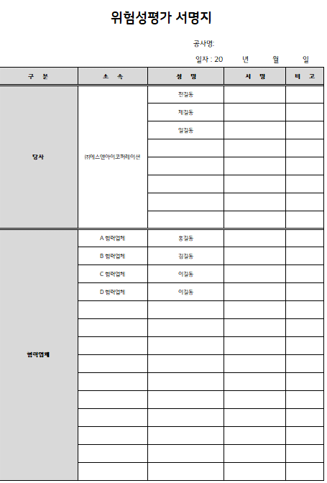
구분 | 주요내용
센터명
예상 공사명
예상 공사기간 | 2022.00.00 ~ 2022. 00.00
공사위치
공사관리 인원 | 공사담당자 |  | 안전담당자
(자사직원 성명) | ※공사담당자와 안전담당자가 동일한 경우 동일 이름으로 작성
주요공사내용 | 1)공종 | 전기
 | 2)주요내용 | 노후 CT, ZCT, GPT, CLR, ELD 전수 교체

 | 중대위험작업 | 외벽 로프(달비계), 외벽 로프(자체제어 하강기), 스카이(고소작업차), 비계, 기계식 주차설비, 산소/알곤/아크 용접·용단(절단)기, 밀폐공간(물탱크 등), 수변전설비, 승강기, 고소작업(4m 이상)
주요 위험작업
(작업 표기)
 | 일반작업 | 사다리작업, 테이블리프트작업, 회전식 작업도구 등
주요 안전 작업절차 | ① 작업 前 확인사항
 | ■ 특별안전교육(법정교육) 실시여부 확인
 | - 작업 前 작업 책임자 주관 수변전설비 보수 작업자 특별안전교육 실시 여부
 | => 교육결과서(2시간 이상 교육실시 여부) 및 서명지(작업자 전원) 확인, 센터보관
 | ※ 교육내용 : 전기의 위험성 및 전격방지, 정전·활선 시 안전작업 방법 및 순서,
다음 Sheet 의 안전작업절차를 참고하여 현장에 맞게 작성
 | 보호구, 작업수행 계획 및 관련도면 등
 | ■ 기타 사항
 | - 개인보호구 : 절연보호구의 외관 상태(파손/손상) 유무 및 적정 전압 확인
 | - 기타공구 : ⓐ TEST버튼을 눌러 정상 작동상태 확인(검전기 등)
 | ⓑ 그외 공구 전체를 한곳에 나열하고, 작업 종료 후에도 일치하도록 확인
 | - 안내방송 : 정전작업 관한 안내방송 송출 확인
 | ② 작업장 주변 접근 통제
 | - 전기안전관리자 배치 : 안전 총괄감독 및 외부인의 작업구역 접근통제
 | - 안전 구획 설치 : 외부인이 접근하지 못하도록 안전테이프, 라바콘 걸이대 등 설치
 | - 작업 안내문 게시 : 작업 내용, 작업 시간, 담당자 연락처 등 기재
 | ③ 작업구역 차단기 차단 및 통제 |  |  | ■ Hold Point
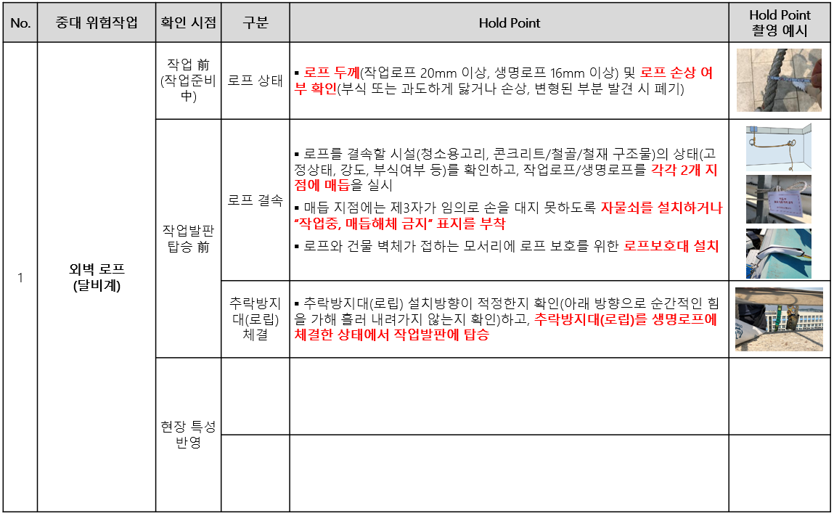
 | - 작업구역 차단기를 순차적으로 차단(2차측 → 작업구역 → 1차측)
 | ※ 1차측이 차단기인출형인 경우 인출하여 전기 오투입 사고를 예방
 | ※ 발전기 가동 및 역송전 대비 반드시 2차측도 안전하게 차단필요
 | - 안전테이프 등으로 작업자 외 외부인을 접근금지 시키고 경고표지를 부착한다.
 | ④ 활선여부 확인
 | - 특고압검전기(전압에 맞는 검진기 사용)를 활용하여 각상에 비접촉으로 활선여부를 확인
 | (활선 시 점등 및 경보음 발생)
기본 중대위험작업 Hold Point
 | - 비 활선이 확인 되면 방전작업을 진행
특기사항 | *안전괸리 수립시 검토 및 문의사항이 있는 경우 작성해 주세요*
 | 수변전설비 교체공사와 전기안전공사 검사가 진행될 예정으로 계획정전, 공사, 검사, 투입등 모든
 | 사항에 대하여 전기안전관리자와 한국전기안전공사 관리자, 공사수행업체 관리자의 협의하에
 | 작업개시 및 작업종료 하여야 한다.

현장 특성을 반영하여 Hold Point추가 (필요하다 판단될 경우)
- 텍스트로 구체적으로 설명이 되어 있으면 사진 예시가 없어도 됨

작업절차 3)비계
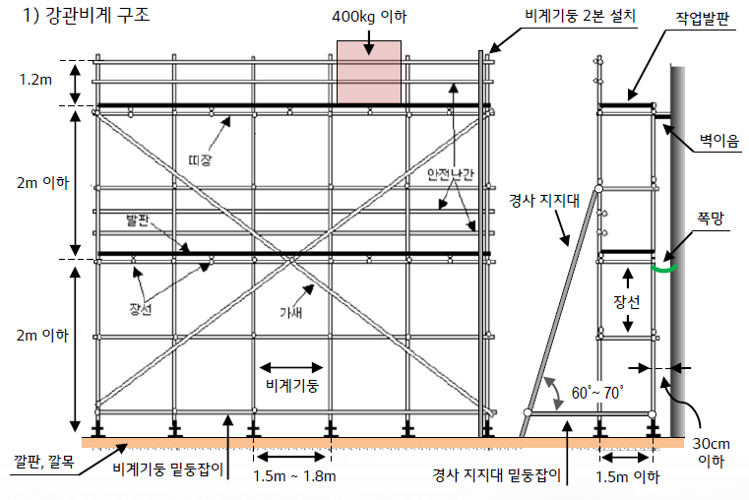
3)비계 조립 ·해체 안전작업 절차
① 작업 前 확인사항
■ 작업계획서 작성 및 검토
- 작업 前 해당 업체를 통해 작업계획서를 제출받아 검토
※ 작업계획서 양식/샘플 다운 : atG→자료실관리→공사안전관리 內 표준서식
- 검토 내용 : 비계 상세 조립도(높이, 길이, 폭, 비계조립기준 준수여부), 조립해체 계획,
비계 설치위치 주변 장애물이나 위험요소(고압선, 전신주 등) 유무
(고압선과 최소 안전거리 3m이상 확보)
※ 비계 높이가 31m 이상인 경우 구조계산서 확인 必
■ 비계 조립·해체 작업자 자격 확인
- 「국가기술자격법」에 따른 비계기능사보 이상의 자격
- 「근로자직업능력 개발법」에 따른 해당 분야 직업능력개발훈련 이수자
- 관련 교육기관에서 교육을 이수한 사람
■ 특별안전교육(법정교육) 실시여부 확인
- 작업 前 해당업체 작업 책임자 주관 비계 조립·해체 작업자 특별안전교육 실시 여부
=> 교육결과서(2시간 이상 교육실시 여부) 및 서명지(작업자 전원) 확인, 센터보관
※ 교육내용 : 비계 조립순서/방법, 재료취급/설치, 추락방지, 보호구, 비계 최대 적재하중 등
■ 비계 조립 자재 안전인증 여부 확인
- 강관파이프, 작업발판, 클램프 등 KCs 마크 (자재 겉면 확인)
② 날씨 확인
- 작업장 풍속 10m/s(=36km/h) 이상 시 작업 중지
- 비, 눈 등 기상상태 불안정으로 작업 중 위험해질 우려가 있는 경우 작업 중지
※ 풍속계 이용이 불가한 경우 육안 확인(10m/s = 잎이 무성한 나무 전체가 흔들리는 정도)
또는 네이버 날씨(지역별 풍속) 검색
③ 작업장 주변 접근 통제
- 안전 구획 설치 : 외부인이 접근하지 못하도록 안전테이프, 라바콘 걸이대 등 설치
- 통제자 배치 : 외부인이 안전구획을 임의로 훼손 후 접근하지 못하도록 통제
- 작업 안내문 게시 : 작업 내용, 작업 시간, 담당자 연락처 등 기재
④ 비계 조립·해체 시 안전수칙 준수
- 조립·해체 中 작업자 추락방지를 위한 안전대 걸이시설(생명로프, 16mm 이상) 설치
- 안전대 Hook를 옮기는 도중의 추락방지를 위한 Y형 죔줄(더블 Hook) 사용(권고)
- 동일 수직면에서 상하 동시작업 금지
- 재료, 공구 등을 올리거나 내리는 경우에는 달줄 또는 달포대 등을 사용
- 수공구 낙하방지 끈 체결
- 파이프 끝단 및 클램프에는 파이프 캡/클램프 캡 등을 설치
■ 비계 조립기준
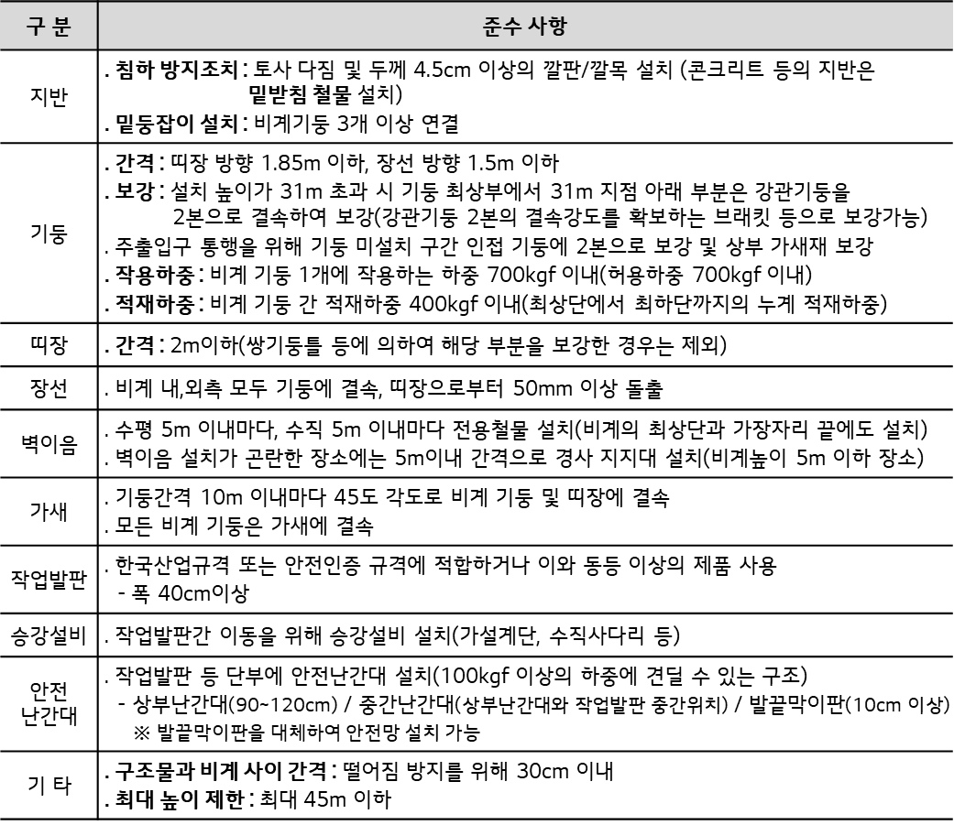

■ 비계 구조도

